INTRODUCCIÓN
RECOMENDACIÓN IMPORTANTE: Para garantizar el buen uso de la información, es de vital importancia que NO DESCARGUES ESTE DOCUMENTO. Deberás diligenciarlo directamente en este archivo que se encuentra almacenado en la nube.

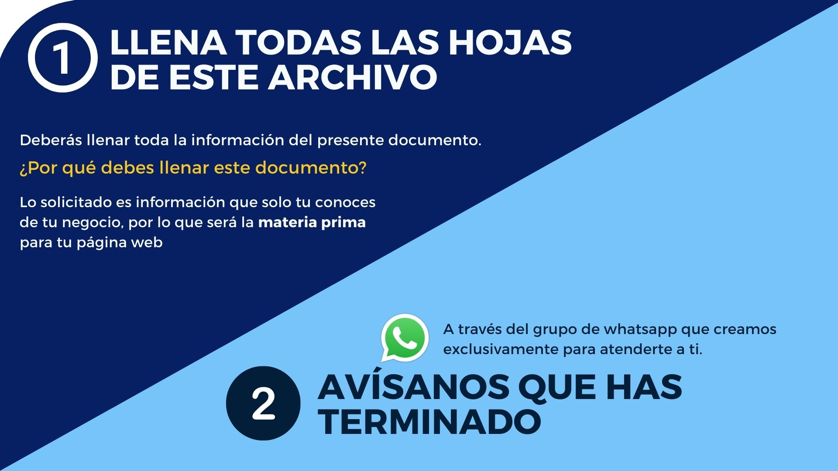

¿QUÉ DEBES HACER?

